Suite de pruebas
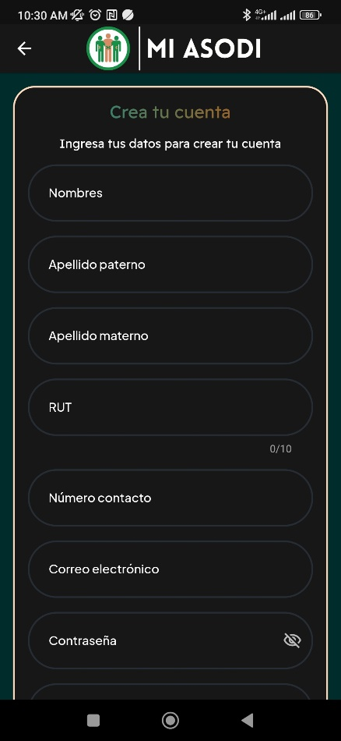
CASOS DE PRUEBAS - [ASODI] |  |  |  |  |  |  |  |  | OK
No | Caso de prueba | Prioridad | Precondiciones | Datos de entrada | Pasos | Resultados Esperado | Resultado Obtenido | Estado prueba | FALLO
AREA FUNCIONAL: Inicio de sessión de la aplicación
 | Registro dentro del sistema | Alta | El usuario no debe tener credenciales registradas en el sistema | nombres: Apellido Paterno: Apellido Materno: Rut: Correo electronico: Contraseña: Confirmar: Contraseña | Registrar sus datos | El usuario logra registrar su cuenta dentro del sistema | 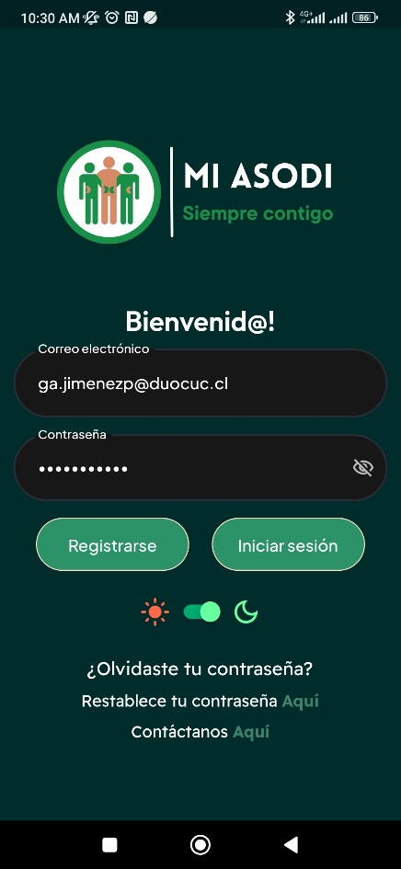 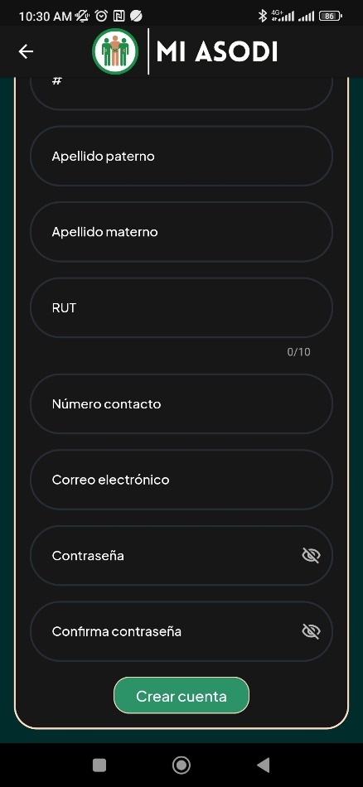  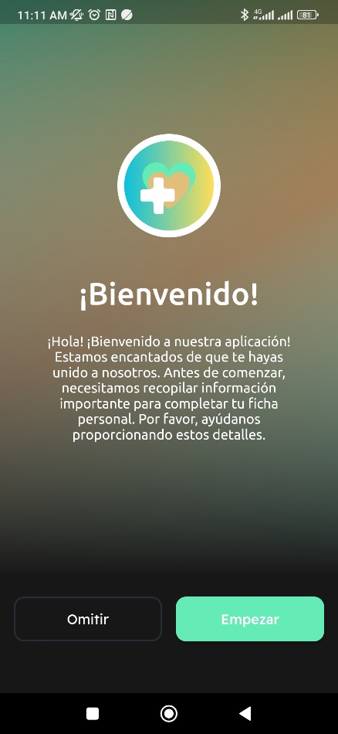 | OK
 | Iniciar sesión dentro del sistema | Alta | El usuario debe ingresar las credenciales ya registradas para entrar en el sistema | Usuario: Contraseña: | Login | El usuario logra entrar al sistema correctamente, entrando a la ventana principal del sistema. | 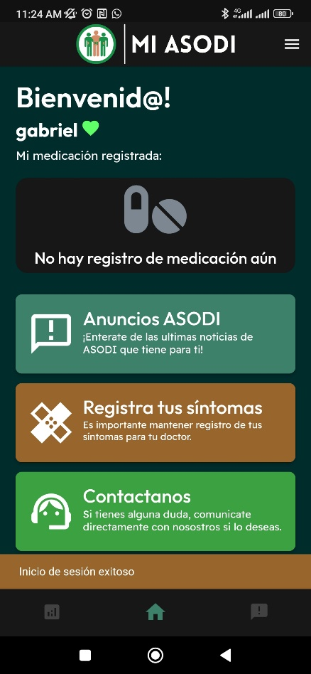 | OK
 | Recuperar contraseña | Alta | El usuario debe estar fuera de su sesión | Correo electronico | Login, Restablecer contraseña, Pagina de restablecer contraseña | El sistema permite cambiar la contraseña del usuario | 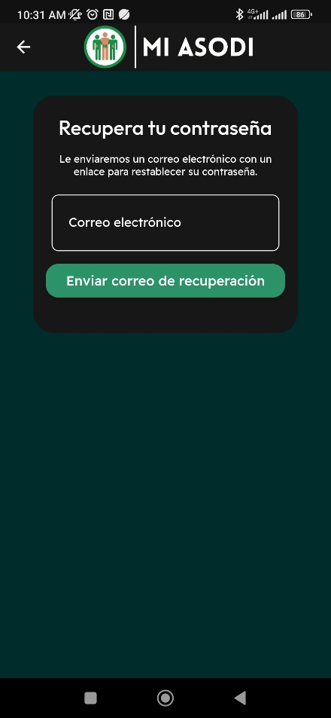 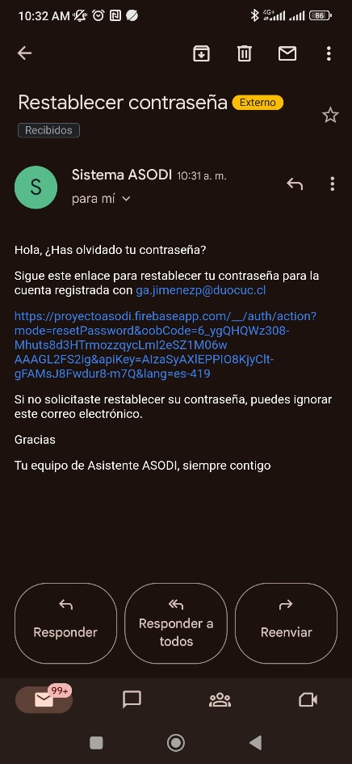  | OK
/
 | Acceder a contacto ASODI | Alo | El usuario puede estar iniciada su sesión como tambien no tenerla, por lo que tendra acceso por ambos casos |  | Inicio Sesión/Pagina de inicio, contactos ASODI | Se muestra los diferentes contactos con lo cual comunicarse con ASODI | 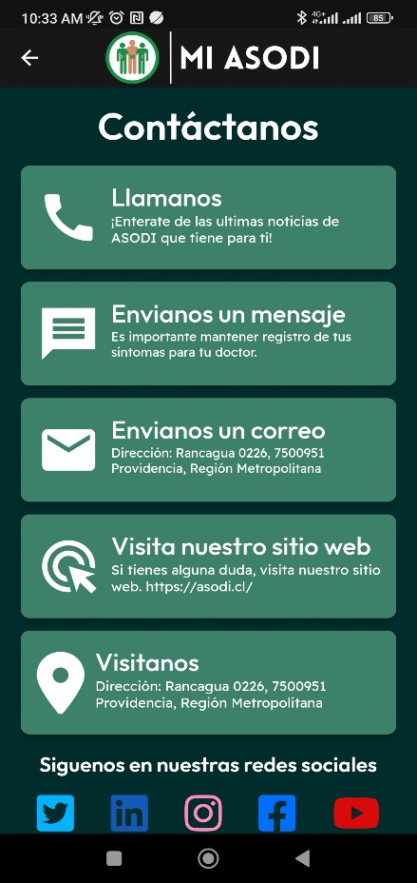 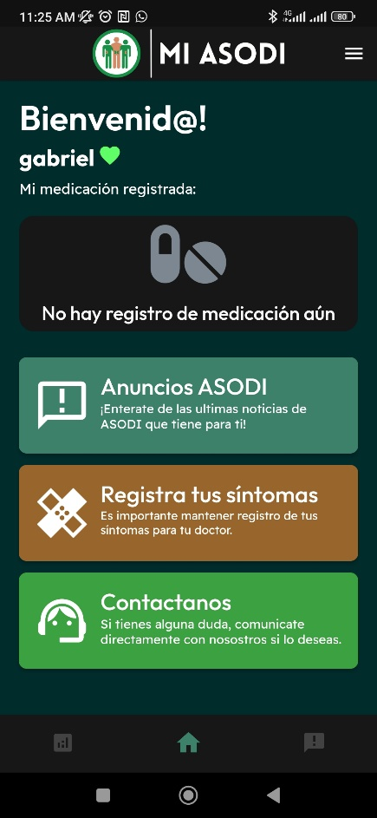
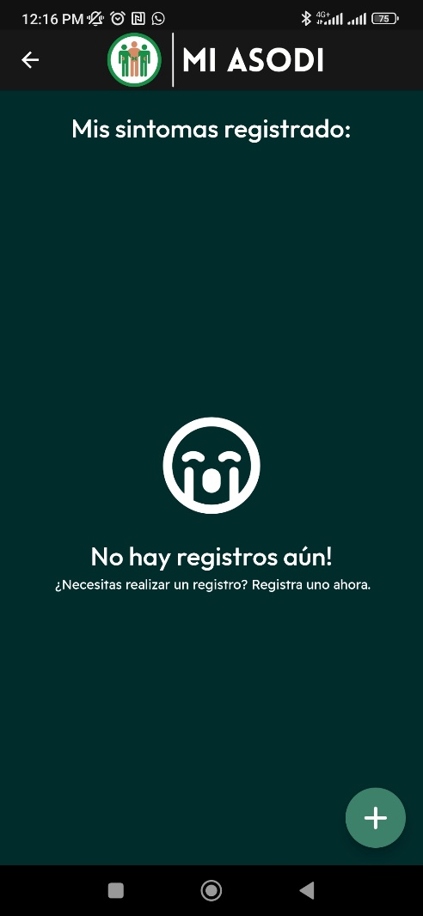
AREA FUNCIONAL: Página principal de la aplicación
 | Registro de sintomas | alta | Al colocarse en el menu de "opciones" se debera seleccionar el punto de registro sintomas |  | Login, "opciones","Registro sintomas", "Registrar" | Ingresar a la interfaz de "cuenta presupuestarias" |  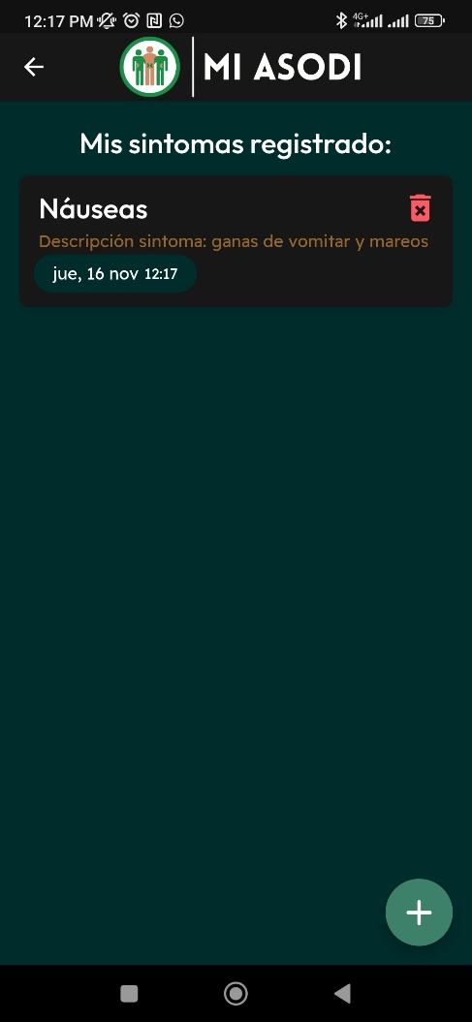 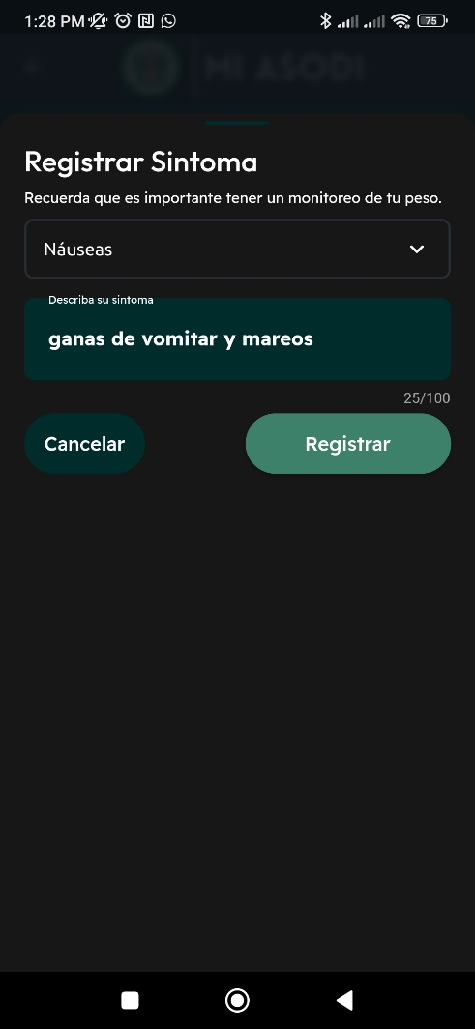 | OK
 | Visualizar publicaciones | alta | Estar logueado en el sistema como usuario paciente | Titulo: Descripción: | Login, "anuncios de ASODI", Avisos de ASODI | tras entrar a ver los anuncios, se pueden ver de manera correcta | 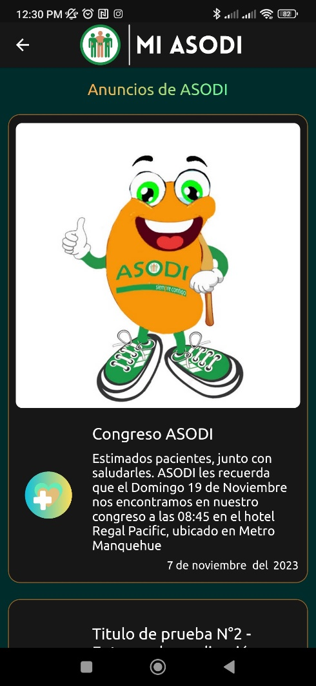 | OK
AREA FUNCIONAL: Menú desplegable de la aplicación
 | Registrar citas medicas | alta | Al colocarse en el menu de "opciones" se debera seleccionar el punto de citas medicas | Fecha y hora: Motivo: Nombre de doctor: Centro Medico: | Login, "opciones","Registro de citas medicas", "Registrar" | La cita es registrada | 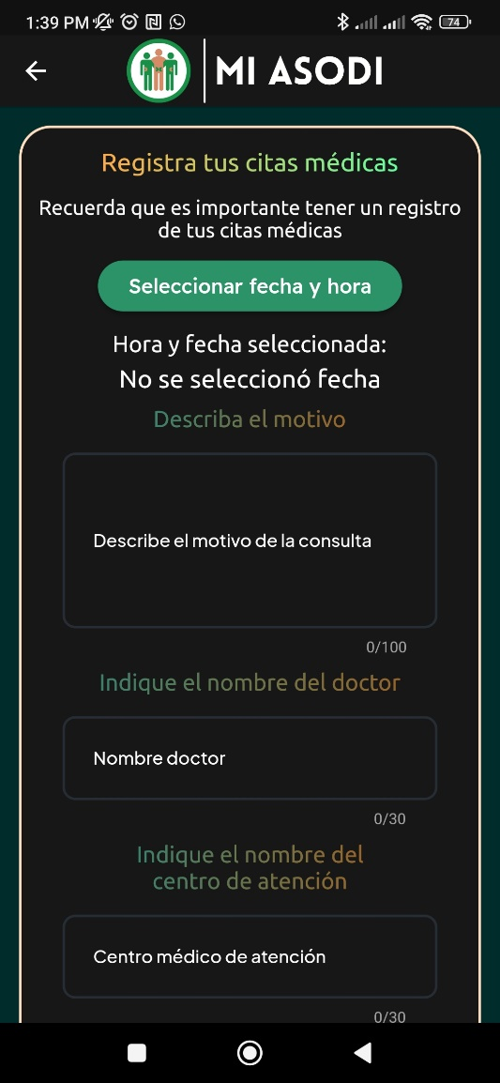 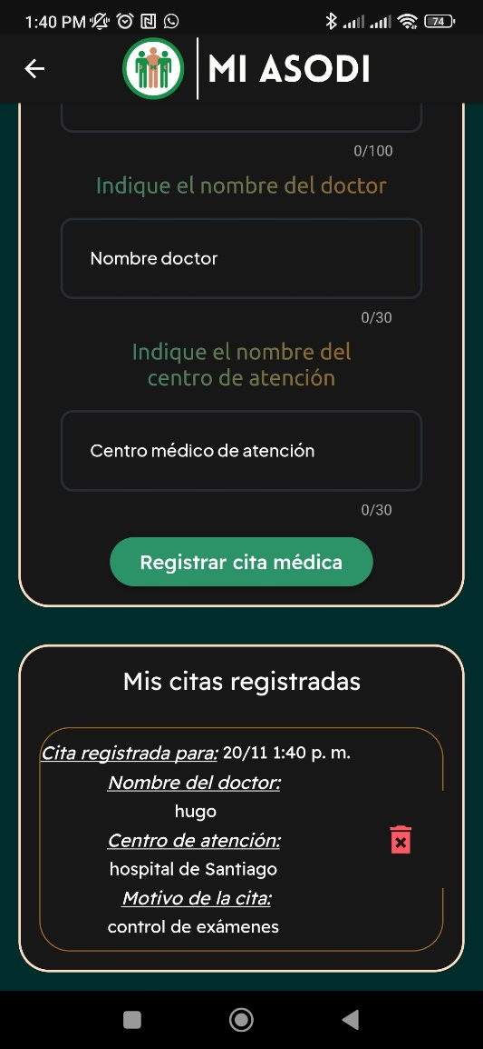 | OK
 | Registro de peso | alta | Tener una cuenta creada en el sistema, Al colocarse en el menu de "opciones" se debera seleccionar el punto de registro de peso | Peso: | Login, "opciones", "registro peso" | Se registra el peso en la plataforma. | 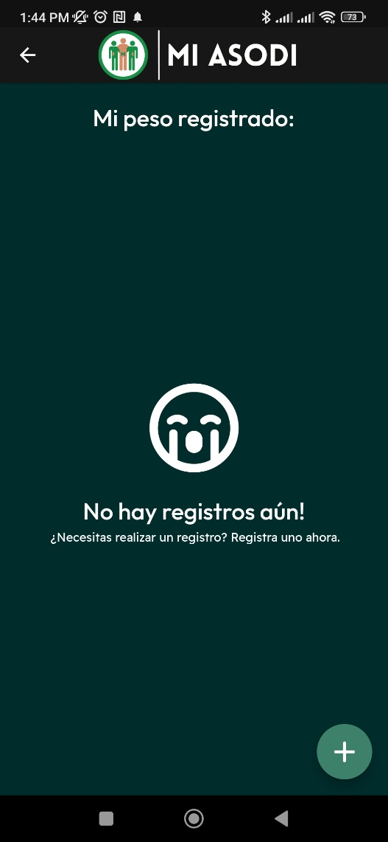 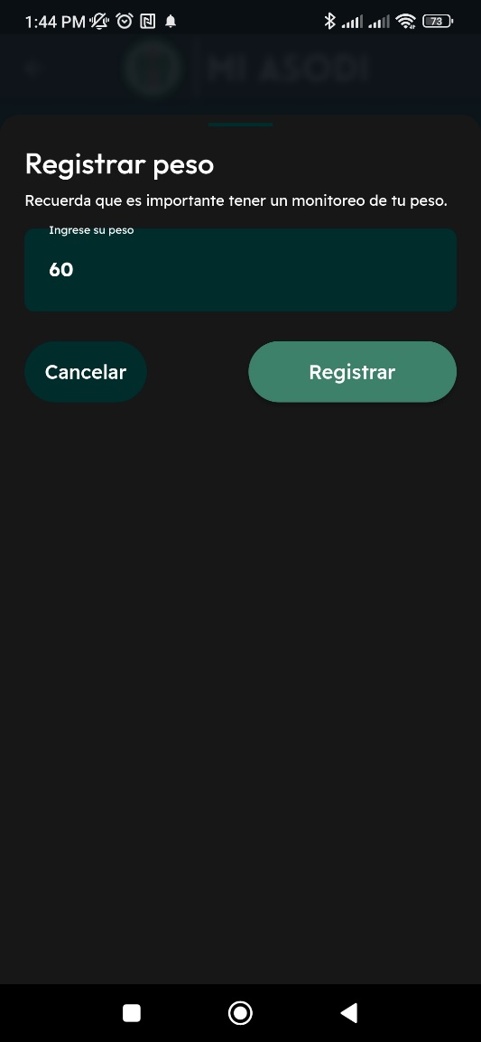  | OK
 | Registrar glucemia | alta | Tener una cuenta creada en el sistema, Al colocarse en el menu de "opciones" se debera seleccionar el punto de registro de glucemia. | Peso: | Login, "opciones", "registro glucemia". | Registra la glucemia |  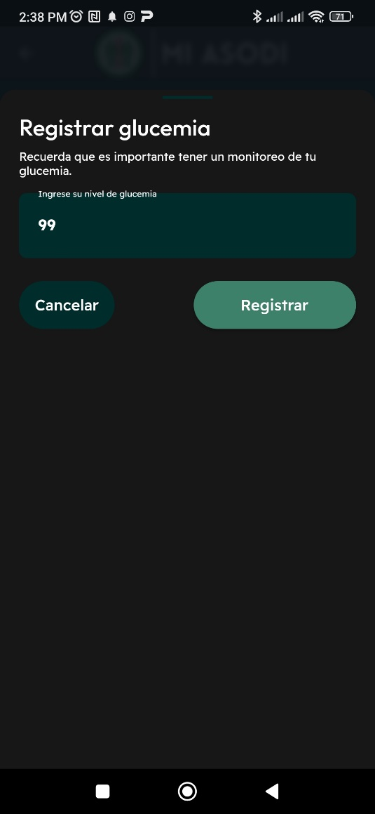 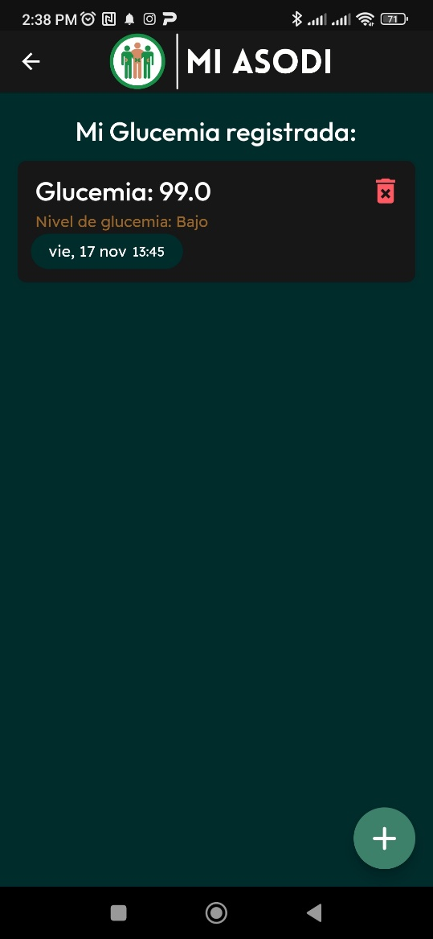 | OK
 | Registro Presión sanguinea | alta | Tener una cuenta creada en el sistema, Al colocarse en el menu de "opciones" se debera seleccionar el punto de registro de glucemia. | Glucemia: | Login, "opciones", "Registrar Presión Sanguinea". | Registra la presión sanguinea tanto presión sistolica como la presión diastolica |  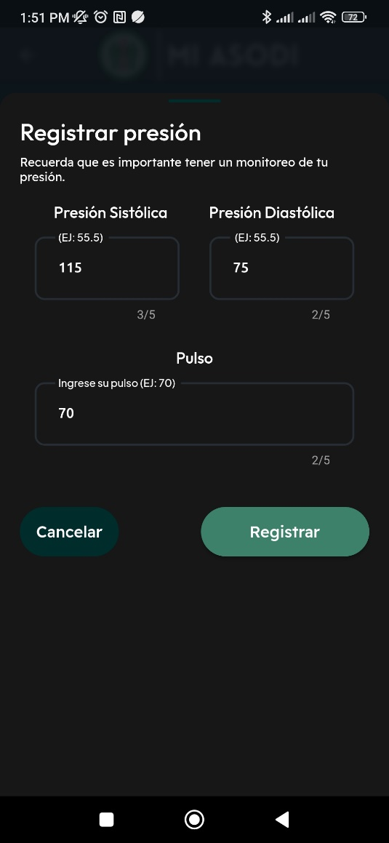 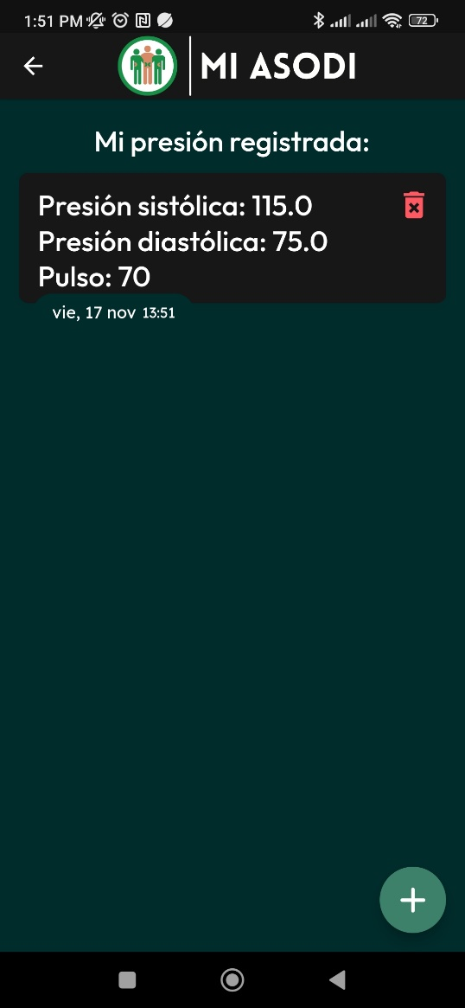 | OK
 | Registro de alimentación | Alta | Tener una cuenta creada en el sistema, Al colocarse en el menu de "opciones" se debera seleccionar el punto de registro de alimentación. | Imagen o foto: | Login, "opciones", "registro de alimentación". | Registra la alimentación | 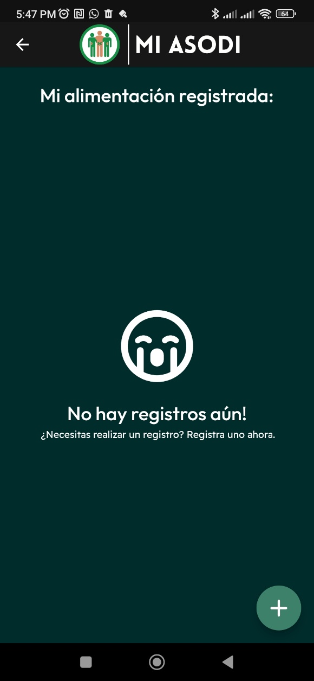 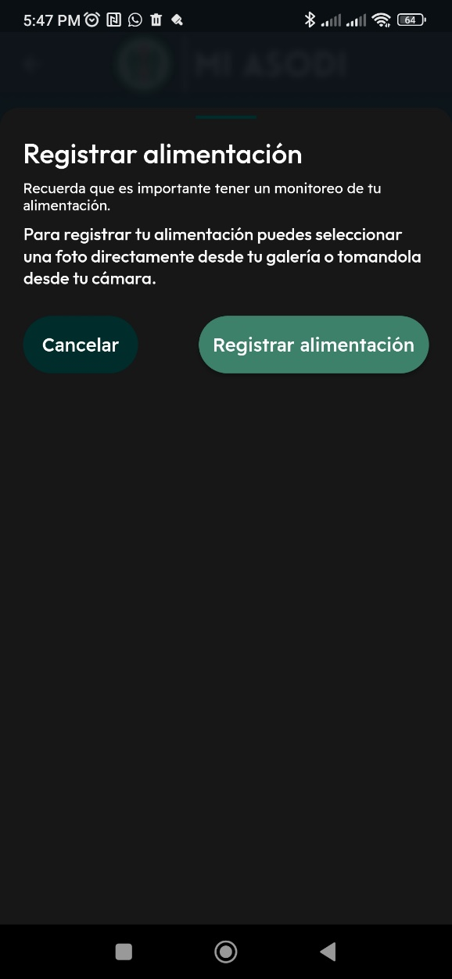 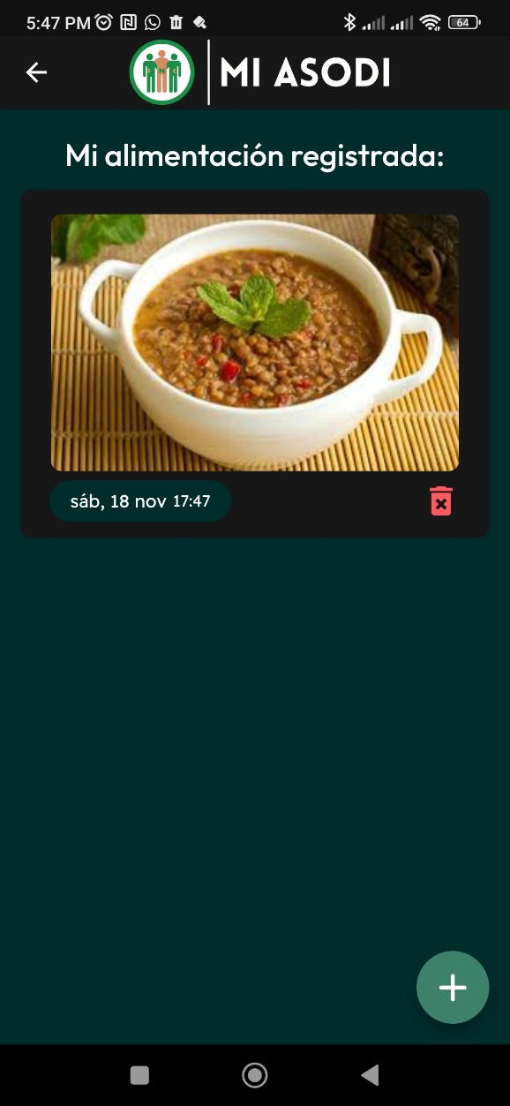
AREA FUNCIONAL: Menú desplegable de la aplicación
 | Publicaciones en la pagina asodio | alta | Al loguearse como usuario ASODI |  | Login, "registrar anuncios" | El anuncio es publicado | 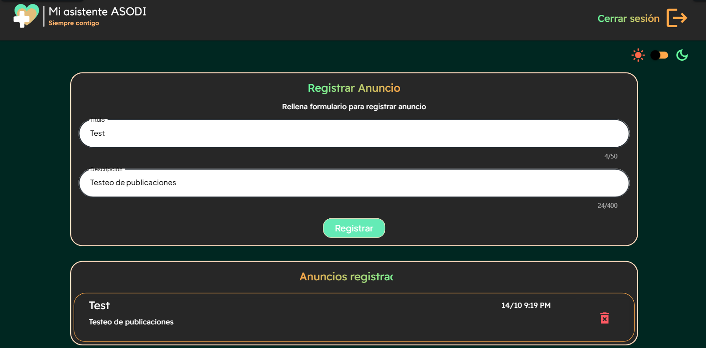 | OK
 | Visualizar publicaciones | alta | Estar logueado en el sistema como usuario paciente | Titulo: Descripción: | Login, "anuncios de ASODI", Avisos de ASODI | tras entrar a ver los anuncios, se pueden ver de manera correcta |  | OK
AREA FUNCIONAL : Contacto |  |  |  |  |  |  | 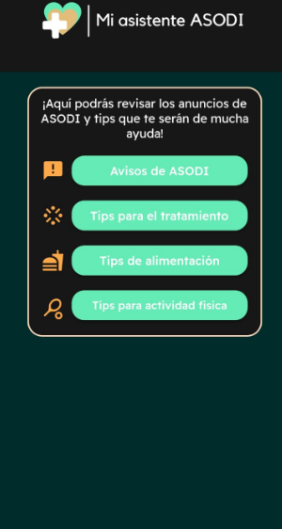 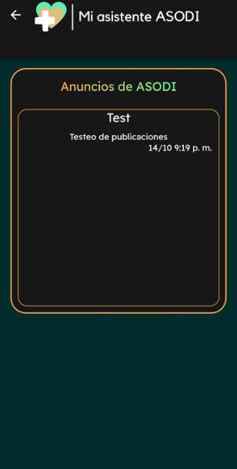 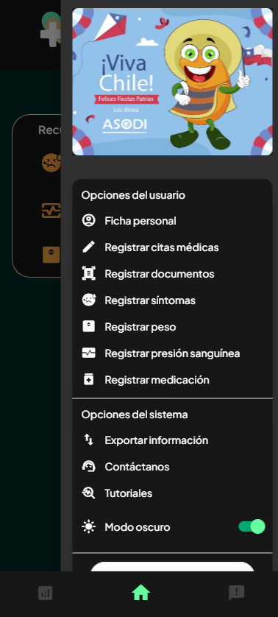 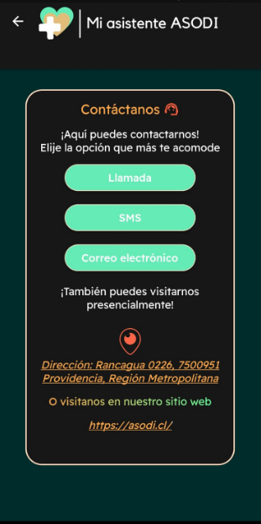
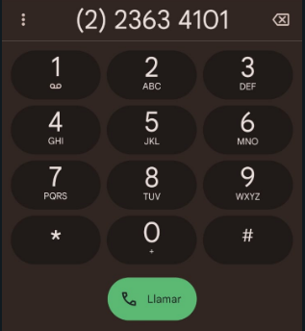
 | Tener contacto con ASODI | alta | El usuario debe ingresar las credenciales ya registradas para entrar en el sistema |  | Login, "opciones", "Contactanos" | Cada uno de las opciones de llamada, sms y correo electronico, cada una digita algun contacto relacionado a ASODI |  | OK

